RACI
 | MOA | MOE | Technicien
Analyse besoins fonctionnels | C | RA |  | A | Approbateur
Analyse besoins techniques | I | R | A | I | Informé
RH et Budget |  | RA |  | C | Consulté
Sécurités / possibilités |  | A | R | R | Responsable
Déploiement des pcs | I | A | R
Formation des commerciaux | I | A | R

Les tâches :
* Analyse besoins fonctionnels : étude des gestion de l'organisation de la mise en place du projet sur site.
* Analyse besoins techniques : étude de l'organisation des tâches des techniciens pour le déploiement du projet. Prise de contact avec l'équipe qui a conçu le paramétrage des pc.
* RH et Budget : calcul des possibilité de déploiement du personnel en fonction du budget accordé au projet.
* Sécurité / possibilité : analyse de différents scénarios possibles afin de mettre en évidence les possibilités et les contraintes
* Déploiement des pcs : les ordinateurs sont paramétrés pour l'usage attendu des commerciaux
* Formation des commerciaux : les commerciaux sont formés quant à l'usage des logiciels paramétrés.
Les rôles :
MOA -> Enseigne RETIF
MOE -> Chef de projet
Technicien -> Technicien

Quelques calculs
 | Poste | Besoin jours | Interne | Nombre | Cout Interne | Externe | Nombre | Cout Externe | Total
 | Technicien déploiement junior | 41 | 200.00 € | 3 | 24,600.00 € | 240.00 € |  | - € | 24,600.00 €
 | Technicien Support Senior (formateur) | 1 | 280.00 € | 1 | 280.00 € |  |  | - € | 280.00 €
 | Technicien Déploiement Senior |  | 230.00 € | 0 | - € | 276.00 € | 0 | - € | - €
 | Superviseur Helpdesk |  | 310.00 € | 0 | - € | - € | 0 | - € | - €
 | Chef de projet | 10 | 650 | 1 | 6,500.00 € | 650.00 € | 0 | - € | 6,500.00 €
 |  |  |  |  |  |  |  | Total TJM | 31,380.00 €
Nous utiliserons le déploiement des postes à distance, les techniciens junior seront formés en même temps par le technicien support senior afin de bien respecter le process.
Une fois les déploiements effectués, les techniciens formeront les commerciaux à distance l'utilisation des logiciels.
Négocier avec le client 50 000€ de budget au lieu de 40 000€ (ne pas descendre en dessous de 48 000€ de budget) de plus sur le budget OU réduire le nombre de postes déployés de 80 soit 75% seront déployés.
 | Jour de formation | 1 |  |  |  |  |  | Indemnités km
 | Jours de déploiement | 40 |  |  |  |  |  | Coût transport | 6,000.00 €
 | Bénéfices minimum visés | 15% |  |  |  |  |  | Total | 37,380.00 €
 | Postes déployés | 240 |  |  |  |  |  | Bénéfices | 22.13%
 | Sites déployés intégralement | 80
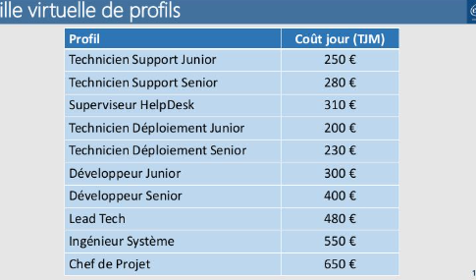
 | Budget | 48,000.00 €
 | Nombre de jours durée du projet | 96

Distance moyenne parcourue sur la semaine pour faire deux sites : | 1030km |  | Coût de livraison en magasin (3pcs par colis)
frais distance parcourue | € 210.00 |  |  | nb de postes | coût/poste | coût transport
Frais locations voitures 5 jours (60 euro/jour) | € 300.00 |  | Chronopost | 80 | 50.00 € | 4,000.00 €
Frais hotels (4 nuits) (50 eur/nuit) | € 200.00 |  | Fedex | 80 | 56 | 4,480.00 €
Frais repas (15 euro) 5jours | € 75.00 |  | Ups | 80 | 77 | 6,160.00 €
Total | € 785.00
Frais de déplacement/site/technicien | € 392.50
Frais déplacemet de tout les sites (80) | € 31,400.00

Organisation avec MOA
Afin de compléter le cahier des charges, il est interessant de refaire un point avec l'enseigne afin de pouvoir rédiger les besoins qui ont entrainé la demande de ce projet.
Comment travaillaient les commerciaux jusqu'ici et quels sont les objectifs de ce projet pour le client ?
Définir les différentes personnes concernés par ce projet autre que les commerciaux et définir les attentes et objectifs de chacun.

Livraison des pcs dans les magasins | Formations des commerciaux

1ère proposition : | Un technicien sera présent 2 jours sur site
Livraison avec un service interne à l'enseigne | Chaque magasin doit plannifier avec ses commerciaux les 2 jours consécutifs
Solution plus économique mais plus de risques de vol et de retard | 1 commercial = 1/2 journée de disponibilité
En combien de temps peut-elle être mise en place ? | Si absence de commercial le jour de l'intervention du technicien -> cout supplémentaire
Les délais de livraisons posssibles ?
La sécurité du matériel pendant le transport et stockage dans le magasin ? | Disponibilité d'une salle pour l'intervention du tecnicien
Date limite d'arrivée du matériel dans le magasin. | Si problème de paramétrage -> délai supplémentaire pour le technicien ?
Si retard d'arrivée du matériel, vol ? responsabilité ? cout supplémentaire ? | Peut on former les commerciaux en même temps 1 journée de paramétrage et 1 journée 1/2 de formation

2ème proposition :
Livraison par un service de livraison externe
Plus cher mais moins de risques
Evaluation du coût livraison + assurance ? | Prévoir un temps pour une surveillance du déploiement après formation des commerciaux
Est-il possible de garder le coût de cette livraison dans l'enveloppe du projet ?
Sécurité du matériel à la livraison ?
Si retard d'arrivée du matériel, vol ? responsabilité ? cout supplémentaire ?

Réunion lancement
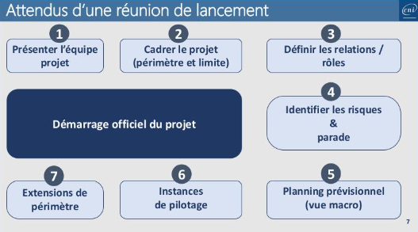
Présentation de l'équipe
Cadrer le projet
Entretien avec le responsable MOA pour collecter plus d'informations afin de rédiger un cahier des charges plus détaillés. Permet de bien évaluer les demandes du client.
Définir les relations rôles
MOE : Relation avec le client afin d'approfondir la collecte des données et établir un cahier des charges plus détaillées.
RS :
Technicien :
Définir les riques et parades
* Risque que les pc ne soient pas disponibles dans le magasin avant l'arrivée du technicien (vol ou retard) :
-> contrat avec un transporteur externe + assurance, solution + coûteuse mais rapide (devis ?)
-> transporteur interne de REtif, entreport <-> magasins : Soltuion moins couteuse, + de risques de perte du matériel
-> mise en place de personnes responsables sous signature pour la livraison et la réception du matériel, matériel stocké dans un lieu sécurisé.
* Risque indisponnibilité des commerciaux :
-> faire le point sur les plannings et les organisations les plus adaptés pour le bon déroulement du déploiement
-> possibilité de former les commerciaux ensemble (consulter aussi l'analyse technique), une demi-journée -> plus de temps en cas de problème sur le paramétrage. (1 journée)
* Absence d'un commercial :
-> cout supplémentaire à la charge de l'enseigne.
-> formation des 3 commerciaux en même temps peut faciliter la transmission d'information en cas d'absence d'un commercial.
Planning prévisionnel
Instances de pilotage
Extensions de périmètre

